Dashboard
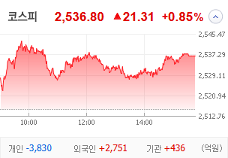
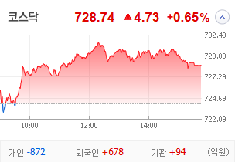
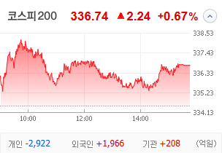
KOSPI | KOSDAQ | KOSPI 200 | 상승종목 |  |  |  |  |  |  |  | 종목별 투자정보
 |  |  | 번호 | 구분 | 종목번호 | 종목명 | 현재가 | 전일비 | 등락률 | URL | 종목명 | 한국무브넥스
 |  |  | 1 | KOSPI | 010100 | 한국무브넥스 | 4,860 | ▲ 1,120 | 30% | ▶ | 현재가 |  |  |  | 4,860
 |  |  | 2 |  | 007660 | 이수페타시스 | 40,900 | △ 8,950 | 28% | ▶ | 전일비 |  |  |  | ▲ 1,120
 |  |  | 3 |  | 002450 | 삼익악기 | 1,501 | △ 261 | 21% | ▶ | 등락률 |  |  |  | 30%
 |  |  | 4 |  | 002630 | 오리엔트바이오 | 1,455 | △ 183 | 14% | ▶ | 거래량 |  |  |  | 9,318,716
다우산업 | 나스닥 | S&P 500 | 5 |  | 100840 | SNT에너지 | 30,400 | △ 3,600 | 13% | ▶ | 시가총액(억) |  |  |  | 1,480
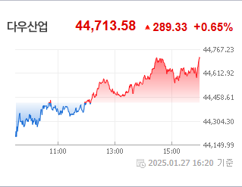
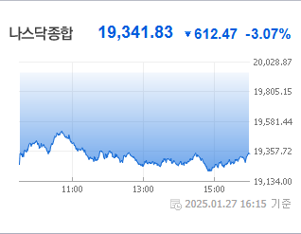
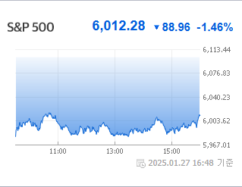
 |  |  | 6 |  | 484870 | 엠앤씨솔루션 | 58,000 | △ 6,700 | 13% | ▶ | 영업이익(억) |  |  |  | 593
 |  |  | 7 |  | 010130 | 고려아연 | 845,000 | △ 88,000 | 12% | ▶ | 외국인비율(%) |  |  |  | 1.4
 |  |  | 8 |  | 353200 | 대덕전자 | 20,000 | △ 2,000 | 11% | ▶ | PER(배) |  |  |  | 3.96
 |  |  | 9 |  | 103590 | 일진전기 | 36,250 | △ 3,450 | 11% | ▶ | ROE(%) |  |  |  | 15.26
 |  |  | 10 |  | 042660 | 한화오션 | 56,700 | △ 5,200 | 10% | ▶ | PBR(배) |  |  |  | 0.41
USD환율 | JPY환율 | EUR환율 | 1 | KOSDAQ | 450950 | 아스테라시스 | 6,640 | △ 2,040 | 44% | ▶
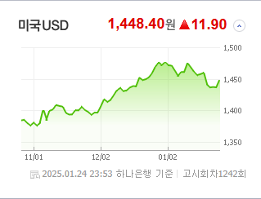
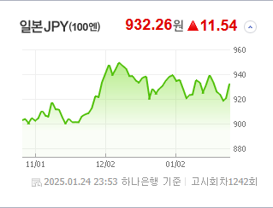
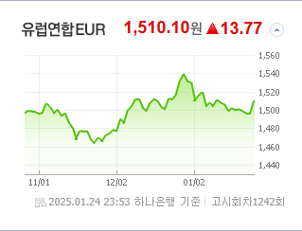
 |  |  | 2 |  | 274090 | 켄코아에어로스페이스 | 14,620 | △ 3,080 | 27% | ▶ | 종목별 전자공시 |  |  | 오늘의 리포트
 |  |  | 3 |  | 101000 | KS인더스트리 | 2,200 | △ 427 | 24% | ▶ | 파일명 |  | URL | 구분 | 개수
 |  |  | 4 |  | 065500 | 오리엔트정공 | 5,150 | △ 970 | 23% | ▶ | 주주명부폐쇄기간또는기준일설정 |  | ▶ | 시황정보 | 0
 |  |  | 5 |  | 064090 | 인크레더블버즈 | 2,370 | △ 393 | 20% | ▶ |  |  |  | 투자정보 | 0
 |  |  | 6 |  | 160190 | 하이젠알앤엠 | 31,450 | △ 5,150 | 20% | ▶ |  |  |  | 종목분석 | 0
WTI | 유가 | 금 | 7 |  | 210120 | 빅텐츠 | 10,300 | △ 1,660 | 19% | ▶ |  |  |  | 산업분석 | 0
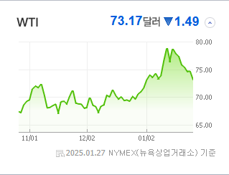
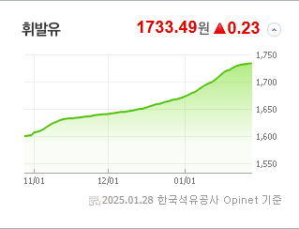
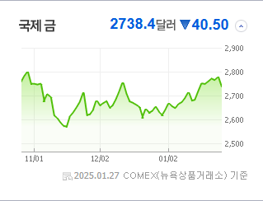
 |  |  | 8 |  | 175140 | 휴먼테크놀로지 | 5,520 | △ 830 | 18% | ▶ |  |  |  | 경제분석 | 0
 |  |  | 9 |  | 220100 | 퓨쳐켐 | 20,200 | △ 2,800 | 16% | ▶ |  |  |  | 경제전망리포트
 |  |  | 10 |  | 458870 | 씨어스테크놀로지 | 14,110 | △ 1,940 | 16% | ▶ |  |  |  | 2024년 11월 경제전망보고서(Indigo Book)_FFFFF.pdf

 | 전일대비
비철금속 | 8.56%
전기장비 | 5.69%
레저용장비와제품 | 5.52%
우주항공과국방 | 5.28%
항공화물운송과물류 | 5.26%
무역회사와판매업체 | 3.51%
에너지장비및서비스 | 3.46%
기계 | 3.26%
조선 | 3.06%
다각화된통신서비스 | 2.88%
생물공학 | 2.76%
전자장비와기기 | 2.43%
건설 | 2.40%
자동차부품 | 2.33%
카드 | 2.12%
문구류 | 1.88%
전문소매 | 1.84%
판매업체 | 1.73%
항공사 | 1.69%
통신장비 | 1.66%
제약 | 1.63%
방송과엔터테인먼트 | 1.51%
건강관리기술 | 1.41%
복합유틸리티 | 1.33%
인터넷과카탈로그소매 | 1.09%
건축제품 | 1.03%
철강 | 1.00%
업종별 시세 |  |  | 주요 뉴스 |  |  |  |  |  |  |  | 종목별 뉴스공시
 |  |  | 중국 인공지능 스타트업 '딥시크'의 충격이 세계 증시에 영향을 미치며 엔비디아의 시가총액이 대폭 감소했고, 이와 동시에 트럼프 관련 가상화폐와 일본 증시에도 변동성이 확대되면서 글로벌 금융 시장의 불안정성이 증가했습니다. |  |  |  |  |  |  |  | 제목 |  |  | URL | 종목명
 |  |  |  |  |  |  |  |  |  |  | 늘어나는 증권 지수들...효과는 물음표? |  |  | ▶ | 이수페타시스
 |  |  |  |  |  |  |  |  |  |  | 2024 공모주 성적표에 피눈물 흘린 개미들…새해엔 치킨값 벌까 |  |  | ▶ | 엠앤씨솔루션
 |  |  |  |  |  |  |  |  |  |  | 재벌저격수' 김성영 "고려아연 분쟁 '상호주 제한' 법 허점 악용" |  |  | ▶ | 고려아연
 |  |  | 출처 |  | 제목 |  |  |  |  | URL | ‘스타게이트’ 이어 메타도 “93조 투자”… 세계증시 ‘트럼프發 요..... |  |  | ▶ | 일진전기
 |  |  | 매일경제 |  | 죽어가던 명품업 심폐소생한 스위스 주얼리 회사는 [매일 돈이 보이는 습관 M+] |  |  |  |  | ▶ | 슈퍼사이클 달리는 K-조선, 트럼프발 호재 이어간다 동영상기사 |  |  | ▶ | 한화오션
 |  |  | 한국경제 |  | 세계 강타한 中 딥시크 충격 묵직하다… 젠슨황 자산 하루새 29조 증발 |  |  |  |  | ▶ | 계엄 여파… 투자주의 지정 폭증 [경제 레이더] |  |  | ▶ | 오리엔트정공
 |  |  | MBN |  | 한남 220억·반포 106억…초고가아파트는 팔린다 '딴세상' |  |  |  |  | ▶ | 벌써 135% 뛰었는데 "더 올라간다"…새해 들썩이는 이 업종 |  |  | ▶ | 하이젠알앤엠
 |  |  | MBN |  | 트럼프 밈코인' 열풍에 바로 국내 상장…"투기 부추겨" |  |  |  |  | ▶
 |  |  | MBN |  | 엔비디아, 하루 만에 삼성전자 시총 2배 850조 증발 |  |  |  |  | ▶
 |  |  | 매일경제 |  | 로봇이 택배 배달, AI가 건물 관리…CES도 반한 성수동 미래 오피스 |  |  |  |  | ▶
 |  |  | 이데일리 |  | 딥시크 쇼크, 日증시도 덮쳤다…닛케이225 1.4% 하락 |  |  |  |  | ▶
 |  |  | 한국경제 |  | "갤S25만 기다렸다"…'대박' 예고에 삼전 개미들 '두근두근' |  |  |  |  | ▶
 |  |  | 한국경제TV |  | "우린 휴장인데, 불행일까 다행일까"…日 닛케이도 '풀썩' |  |  |  |  | ▶
 |  |  | 서울경제 |  | 일본도 '딥시크 쇼크'… 닛케이지수 1.39% 하락 |  |  |  |  | ▶
 |  |  | 파이낸셜뉴스 |  | "일학개미 어쩌나" 닛케이, 딥시크 쇼크에 하락 |  |  |  |  | ▶
 |  |  | 서울경제 |  | 테슬라, 주가 하락에도 월가는 목표가 상향…왜? |  |  |  |  | ▶
 |  |  | 뉴스1 |  | "하이닉스 주가도 혹시?"…딥시크 등장에 동학개미 '긴장' |  |  |  |  | ▶
 |  |  | 이데일리 |  | 재벌저격수' 김성영 "고려아연 분쟁 '상호주 제한' 법 허점 악용" |  |  |  |  | ▶
 |  |  | 이코노미스트 |  | 연초 수익률 1위 한국 증시…설 연휴 ‘빅’ 이벤트에 흔들릴까 |  |  |  |  | ▶
 |  |  | 이데일리 |  | 탄핵 정국에 오피스 임대차시장 '찬바람'…기업들 "싼 데 가자" |  |  |  |  | ▶

